1
 |  |  |  |  | INFORME DE TASACION |  |  |  |  |  |  |  |  |  | (Formato Mayo 2015, Versión 8.0) - Senn (c)
 |  |  |  |  |  |  |  |  |  |  |  |  |  |  | N° de Informe |  |  | id |  | Mensajes en caso de error | 1 | 1 | 1
 |  |  |  |  | PENDIENTE DE VISACION POR UNIDAD DE TASACIONES |  |  |  |  |  |  |  |  |  | N° Interno Tasador |  |  | solicitanteCodigo |  |  | 2 | 7 | 6
 |  |  |  |  |  |  |  |  |  |  |  |  |  |  | Fecha de Visita |  |  |  |  |  | 15
Banco Itaú Chile
 |  |  |  |  |  |  |  |  |  |  |  |  |  |  | UF a la Fecha

Tipo de Informe: |  |  |  | Tasación |  |  | Unidad Solicitante: | Otras Unidades |  |  |  | Ejecutivo: | solicitanteEjecutivo

I. INDIVIDUALIZACIÓN DEL CLIENTE Y PROPIEDAD A TASAR

Cliente |  |  | cliente |  |  |  |  |  |  |  |  |  |  |  | Rut: | clienteRut |  | - | num1
Propietario |  |  | propietario |  |  |  |  |  |  |  |  |  |  |  | Rut: | propietarioRut |  | - | num2
Tipo de Bien |  |  | propertyType |  |  |  |  |  |  |  |  |  |  | Destino: | usoFuturo |  |  |  |  | #VALUE!
Dirección |  |  | addressStreet |  |  |  |  |  |  |  |  | N° | addressNumber |  |  | Dpto. | addressNumber2
Comuna: |  |  | addressCommune |  |  |  | Ciudad: | city |  |  |  | Región | addressRegion |  |  |  |  |  |  | #VALUE!

II. DESCRIPCIÓN GENERAL DEL BIEN TASADO
generalDescription

III. ANTECEDENTES TECNICO - LEGALES DEL INMUEBLE

Características |  |  |  |  | Situación Municipal |  | N° | Fecha | Superficie m2 |  |  | Identificación SII / Tesorería
Tipo Propiedad |  |  | tipoBien |  | Permiso Edificación |  | permisoEdificacion | permisoEdificacionFecha | - |  |  | N° Rol Principal |  | rol1
Antigüedad |  |  | antigüedad | Años | Certificado Recepción |  | recepcionFinal | recepcionFinalFecha | - |  |  | N° Rol (es) Sec. |  | rol2
Vida Util |  |  | vidaUtil | Años | Permiso ampliación |  |  |  |  |  |  | Total Avalúo Fiscal |  | avaluoFiscal
Vida Remanente |  |  | vidaUtilRemanente | Años | Certificado Recepción |  |  |  |  |  |  | Contribuciones
Sello de Gases |  |  | selloVerde |  | Leyes que se Acoge |  | acogidaLey1 |  |  |  |  | Expropiaciones |  | expropiacion
 |  |  |  |  | Leyes que se Acoge |  | acogidaLey2

IV. VALORES UNITARIOS CONSIDERADOS POR TASADOR |  |  |  |  |  |  |  |  |  |  |  |  |  |  |  | VALORES VISADOS AREA TASACIONES

Terreno | Item | Rol | Nombre |  | Superficie | Forma | Topografía |  | Frente | Fondo | Valor Unitario |  | Total |  |  | Ajuste | Comercial | Liquidación | Seguro | Ingresar Situación Municipal Edif. 1 (celda L49)
 | Nº | N° |  |  | m² |  |  |  | m. | m. | $/m² | UF/m² | $ |  |  | % | UF | UF | UF | Ingresar Situación Municipal Edif. 2 (celda L50)
 | A |  |  |  |  |  |  |  |  |  |  | #DIV/0! | 0 |  |  | 0 | #DIV/0! | #DIV/0! | 0
 | B |  |  |  |  |  |  |  |  |  |  | #DIV/0! | 0 |  |  | 0 | #DIV/0! | #DIV/0! | 0
 | C |  |  |  |  |  |  |  |  |  |  | #DIV/0! | 0 |  |  | 0 | #DIV/0! | #DIV/0! | 0
 |  |  |  |  | terrainSquareMeters | m² de terreno |  |  | Sub Total Terreno |  |  | #VALUE! | 0 |  |  | Total | #DIV/0! | #DIV/0! | 0

Construcciones | Item | Rol | Nombre |  | Superficie | Año | Estructura |  | Situación | Prenda | Valor Unitario |  | Total |  |  | Ajuste | Comercial | Liquidación | Seguro
 | Nº | N° |  |  | m² | Const. | Tipo | Calidad | Municipal | 0:No 1:Sí | $/m² | UF/m² | $ |  |  | % | UF | UF | UF
 | 1 | rol1 | Superficie útil |  |  |  | B. Hormigón | 3 Corriente |  | 0 |  | #DIV/0! | 0 |  |  |  | 0 | 0 | 0
 | 2 | rol1 | Terraza |  |  |  | B. Hormigón | 3 Corriente |  | 0 |  | #DIV/0! | 0 |  |  |  | 0 | 0 | 0
 | 3 |  |  |  |  |  |  |  |  |  |  | #DIV/0! | 0 |  |  |  | 0 | 0 | 0
 | 4 |  |  |  |  |  |  |  |  |  |  | #DIV/0! | 0 |  |  |  | 0 | 0 | 0
 | 5 |  |  |  |  |  |  |  |  |  |  | #DIV/0! | 0 |  |  |  | 0 | 0 | 0
Situación Municipal:
1. Sin permisos no regularizable. 2. Sin permisos, regularizable 3. Con Permiso Edificación y Sin Recepción. 4. Con Recepción Municipal
 |  |  |  |  | terrainSquareMeters | m² totales construidos |  |  | Sub Total Construcciones |  |  | #VALUE! | 0 |  |  | Total | 0 | 0 | 0

Uso y Goce | Item | N° Ident. | Nombre (Detalle de bienes sin rol - solo para uso y goce exclusivo) |  |  |  |  |  | Cantidad | Prenda | Valor Unitario |  | Total |  |  | Ajuste | Comercial | Liquidación | Seguro
 | Nº |  |  |  |  |  |  |  | (Unidades) | 0:No 1:Sí | $ | UF | $ |  |  | % | UF | UF | UF
 | 1 |  |  |  |  |  |  |  |  |  |  |  | 0 |  |  | 0 | 0 | 0 | 0
 | 2 |  |  |  |  |  |  |  |  |  |  | #DIV/0! | 0 |  |  | 0 | 0 | 0 | 0
 | 3 |  |  |  |  |  |  |  |  |  |  | #DIV/0! | 0 |  |  | 0 | 0 | 0 | 0
 |  |  |  |  |  |  |  |  | Sub Total Bienes Uso y Goce |  |  | #DIV/0! | 0 |  |  | Total | 0 | 0 | 0

Obras Compl. | Item | Rol | Nombre |  |  |  |  |  | Cantidad | Prenda | Valor Unitario |  | Total |  |  | Ajuste | Comercial | Liquidación | Seguro
 | Nº | N° |  |  |  |  |  |  | (Unidades) | 0:No 1:Sí | $ | UF | $ |  |  | % | UF | UF | UF
 | 1 |  |  |  |  |  |  |  |  |  |  | #DIV/0! | 0 |  |  | 0 | 0 | 0 | 0
 | 2 |  |  |  |  |  |  |  |  |  |  | #DIV/0! | 0 |  |  | 0 | 0 | 0 | 0
 | 3 |  |  |  |  |  |  |  |  |  |  | #DIV/0! | 0 |  |  | 0 | 0 | 0 | 0
 | 4 |  |  |  |  |  |  |  |  |  |  | #DIV/0! | 0 |  |  | 0 | 0 | 0 | 0
 | 5 |  |  |  |  |  |  |  |  |  |  | #DIV/0! | 0 |  |  | 0 | 0 | 0 | 0
 |  |  |  |  |  |  |  |  | Sub Total Obras Complementarias |  |  | #DIV/0! | 0 |  |  | Total | 0 | 0 | 0

V. VALORES FINALES DE TASACION Y CALIDAD DE LA GARANTIA |  |  |  |  |  |  |  |  | VALORES DE TASACION |  |  | UF | $ |  |  | UF |  | $ |  | Ingresar Colegios (celda L8 de Hoja 2)
Calidad de la Garantía : |  |  |  | Normal |  |  |  |  | Total Tasación Física |  |  | #DIV/0! | 0 |  |  | #DIV/0! |  | #DIV/0! |  | Ingresar Comercio (celda O8 de Hoja 2)
 |  |  |  |  |  |  |  |  | Arriendo Estimado (mes) |  |  | #DIV/0! | 0 |  |  | #DIV/0! |  | 0 |  | Ingresar Ubicación calle (celda L9 de Hoja 2)
 |  |  |  |  |  |  |  |  | Valor Renta (tasa) |  |  | #DIV/0! | #DIV/0! |  |  | #DIV/0! |  | #DIV/0! |  | Ingresar Locomoción (celda O9 de Hoja 2)
 |  |  |  |  |  |  |  |  | Ocupación (meses)
 |  |  |  |  |  |  |  |  | Seguro Recomendado |  |  | #DIV/0! | 0 |  |  | 0 |  | 0
 |  |  |  |  |  |  |  |  | Valor Comercial |  |  | valorUF | 0 |  |  | #DIV/0! |  | #DIV/0! |  | Ingresar Arteria principal (celda L10 de Hoja 2)
 |  |  |  |  |  |  |  |  | Valor Liquidación |  | 20% | #DIV/0! | 0

VI. RECOMENDACIONES DEL TASADOR |  |  |  |  |  |  |  |  | IDENTIFICACION DELTASADOR |  |  |  |  | FIRMA
 |  |  |  |  |  |  |  |  | Nombre empresa |  |  |  |  | #VALUE!
 |  |  |  |  |  |  |  |  | Fono / mail |  |  |  |  | #VALUE!
 |  |  |  |  |  |  |  |  | Nombre Tasador |  | tasadorUser |  |  | #VALUE!
 |  |  |  |  |  |  |  |  | Profesión Tasador
 |  |  |  |  |  |  |  |  | Supervisor |  | visadorUser |  |  | Rut Emp. | 76.214.100-0

VALORES DE TASACION APROBADOS PARA REGISTRAR EN SISTEMA DE GARANTIAS DE BANCO ITAU
VALORES |  |  | HIPOTECA |  |  |  | PRENDAS (Deben estar constituidas) |  |  |  |  | VALOR TOTAL TASACION |  |  | VISACION APROBADA POR:
DE GARANTIA |  |  | Ajuste | UF | $ |  | Ajuste | UF |  | $ |  | UF | $
COMERCIAL |  |  |  | #DIV/0! | #DIV/0! |  |  | #DIV/0! |  | #DIV/0! |  | #DIV/0! | #DIV/0!
LIQUIDACION |  |  | 20% | #DIV/0! | #DIV/0! |  | 50% | #DIV/0! |  | #DIV/0! |  | #DIV/0! | #DIV/0!
AJUSTE SBIF |  |  | 10% | #DIV/0! | #DIV/0! |  | 50% | #DIV/0! |  | #DIV/0! |  | #DIV/0! | #DIV/0!
SEGUROS |  |  |  | #DIV/0! | 0 |  |  | #DIV/0! |  | #DIV/0! |  | #DIV/0! | #DIV/0! |  |  | Fecha: | 18/12/2018
Códigos Bien |  |  | BAC | 130 | Tabla T 47 | 04
Observaciones al Informe:

#DIV/0!

2
 |  |  |  |  |  |  |  |  | (2/4)
Nº Solicitud Tasación |  |  | Cliente |  | cliente
 | id |  | R.U.T. |  | clienteRut | - num1


VII. DESCRIPCION DEL SECTOR
CROQUIS DE UBICACIÓN |  |  |  |  |  |  | DESCRIPCIÓN DEL SECTOR
 |  |  |  |  |  |  | Sector de ingreso: | Tendencia:
 |  |  |  |  |  |  | Interés del sector: | Conservación:
 |  |  |  |  |  |  | Colegios: | Comercio:
 |  |  |  |  |  |  | Ubicación calle: | Locomoción:
 |  |  |  |  |  |  | Arteria principal:

 |  |  |  |  |  |  | NORMATIVA MUNICIPAL

De acuerdo al Plan regulador de la comuna, en cuanto a los usos del suelo corresponde al sector R, con los siguientes usos permitidos: Vivienda, equipamiento de escala vecinal y comunal. Condiciones: agrupamiento: aislado y pareado, altura 12m. máxima para edif. pareada; ocupación máxima 70%; antejardín 3m..
VIII. EMPLAZAMIENTO DE LAS EDIFICACIONES EN LA PROPIEDAD Y DESLINDES DEL TERRENO (DIBUJAR)
 | Identificación de las Edificaciones
 | Nº | Nombre
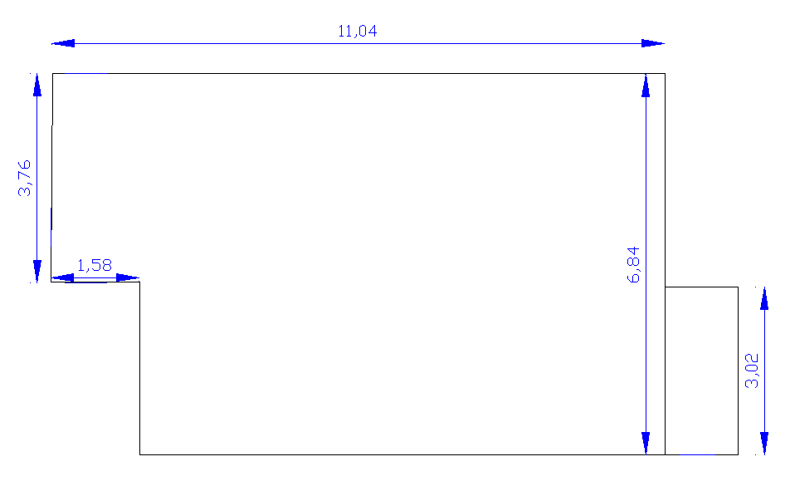
 | 1 | Superficie útil
 | 2 | Terraza

1

2

IX. DESCRIPCIÓN DE LAS EDIFICACIONES
 | Programa de Recintos

 | Estructura
 | Entrepiso
 | Techumbre y Cubierta
 | Terminación exterior
 | Terminación interior
 | Divisiones interiores
 | Pavimentos
 | Cielos
 | Puertas / Ventanas
 | Artef. sanitarios, grifería
 | Muebles fijos y zócalos
 | Aislación y calefacción
 | Otros |  |  | -
 | Obras Complementarias (Hipotecables - Prendables)

3
 |  |  |  |  |  |  |  |  |  |  | (3/4)
Nº Solicitud Tasación |  |  | Cliente: | cliente
 | id |  | R.U.T. | clienteRut | - num1

X. CRITERIOS DE TASACION

 | A) Valor de Adquisición
 | Antecedente |  |  | Fecha | Monto UF |  | Observación

 | B) Comparación de Mercado: Referencias de Bienes Similares o Comparables (Ventas reales CBR / Valores de Ofertas) |  |  |  |  |  |  |  |  |  |  |  | #DIV/0!
 | N° | Dirección / Ubicación |  |  | Superficies m² |  | Total | Indices Referencia UF/m² |  | Fuente (Nombre - Fono) |  |  | #DIV/0!
 |  |  |  |  | Útil | Terrazas | UF | Útiles | Total |  |  |  | #DIV/0!
 |  |  |  |  |  |  |  |  |  |  |  | #DIV/0! | #DIV/0! | #DIV/0! | https://www.portalinmobiliario.com/venta/departamento/nunoa-metropolitana/4208080-jose-ignacio-vergara-3566-uda
 |  |  |  |  |  |  |  |  |  |  |  | #DIV/0! | #DIV/0! | #DIV/0! | https://www.portalinmobiliario.com/venta/departamento/nunoa-metropolitana/3879149-jose-d-canas-campo-de-deportes-uda?tp=2&op=1&iug=324&ca=2&ts=1&sd=70&sh=75&mn=2&or=p-asc&sf=1&sp=0&at=0&i=81
 |  |  |  |  |  |  |  |  |  |  |  | #DIV/0! | #DIV/0! | #DIV/0! | https://www.portalinmobiliario.com/venta/departamento/nunoa-metropolitana/4334520-irarrazaval-2061-uda?tp=2&op=1&iug=324&ca=2&ts=1&sd=70&sh=75&mn=2&or=p-asc&sf=1&sp=0&at=0&i=41
 |  |  |  |  |  |  |  |  |  |  |  | #DIV/0! | #DIV/0! | #DIV/0! | https://www.portalinmobiliario.com/venta/departamento/nunoa-metropolitana/4242064-oportunidad-departamento-3d2b-metro-nunoa-uda?tp=2&op=1&iug=324&ca=2&ts=1&sd=70&sh=75&mn=2&or=p-asc&sf=1&sp=0&at=0&i=48
 |  |  |  |  |  |  |  |  |  |  |  | #DIV/0! | #DIV/0! | #DIV/0! | https://www.portalinmobiliario.com/venta/departamento/nunoa-metropolitana/3908667-juan-gomez-milla-doctor-johowalc-cas-uda?tp=2&op=1&iug=324&ca=2&ts=1&sd=70&sh=75&mn=2&or=p-asc&sf=1&sp=0&at=0&i=98
 |  |  |  |  |  |  |  |  |  |  |  | #DIV/0! | #DIV/0! | #DIV/0! | https://www.toctoc.com/propiedades/vivienda/departamento/nunoa/doctor-johow-550/956842
 |  |  |  |  |  |  |  |  |  |  |  | #DIV/0! | #DIV/0! | #DIV/0! | https://www.toctoc.com/propiedades/vivienda/departamento/nunoa/jose-ignacio-vergara-3566/807552
 |  | Promedio de la Muestra |  |  |  |  |  | #VALUE! | #VALUE! |  |  | #VALUE! | #VALUE! | #VALUE!
 |  | Promedio cierres CBR |  |  |  |  |  | #VALUE! | #VALUE! | #DIV/0! |  | #VALUE! | #VALUE! | #VALUE!

 | Valor Comercial Estimado por Tasador |  |  |  | 0.00 | 0.00 | valorUF | #VALUE! | #VALUE! | avaluoFiscal |  | #DIV/0! | #DIV/0! | #DIV/0!

 | C) Resumen y Comparación de Valores Recopilados en basea a índices
 | Dirección / Ubicación |  |  |  | Superficies m² |  | Total | Indices Referencia UF/m² |  | Observación
 |  |  |  |  | Útil | Terrazas | UF | Útiles | Total
 | A) Valor de Adquisición |  |  |  | 0.00 | 0.00 | 0 | #DIV/0! | #DIV/0!
 | B) Promedio Referencias de Mercado |  |  |  |  |  |  | #VALUE! | #VALUE!
 | C) Valor Físico (indicado en primera hoja) |  |  |  | 0.00 | 0.00 | #DIV/0! | #DIV/0! | #DIV/0!
 | D) Valor Renta (indicado en primera hoja) |  |  |  | 0.00 | 0.00 | #DIV/0! | #DIV/0! | #DIV/0!
 |  |  |  |  |  |  | Promedios | #DIV/0! | #DIV/0!

 | Conclusión: Análisis y Metodología Utilizada Para Efectos de Estimar Los Valores de Tasación
 | Muestra de Mercado con Plano de Referencia (Legible) |  |  |  |  |  | Metodología Utilizada

3
2
N

5
1

4

XI. DECLARACION TASADOR / VISADOR

4 N° de Rol SII
 |  |  |  |  | ( 4 / 4)
Nº Solicitud de Tasación |  | Solicitante | cliente
 | id | R.U.T. | clienteRut | - num1

XII. SE DEBE INCLUIR IMAGEN DEL AVALUO FISCAL DEL SII

 | Ingresar Rol Principal: |  | rol1
 | Ingresar Rol Secundario: |  | rol2
 | Ingresar Total Avalúo Fiscal: |  | avaluoFiscal
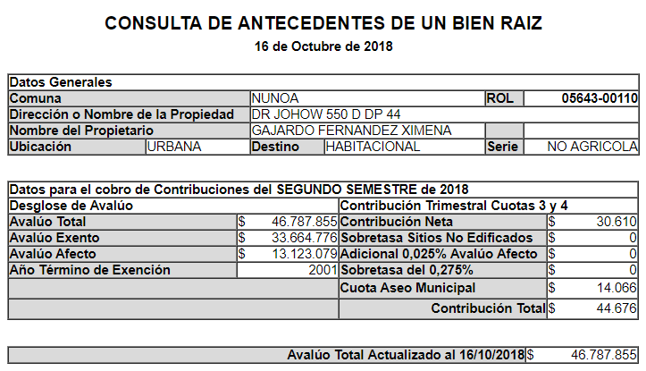
 | Pegar imagen roles

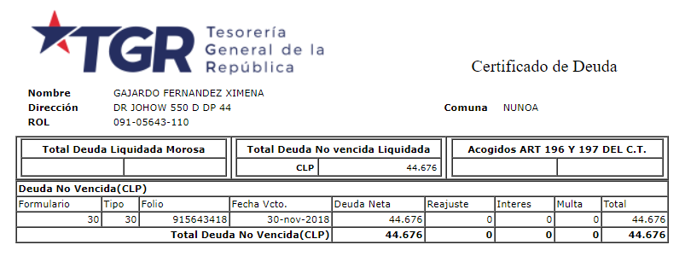

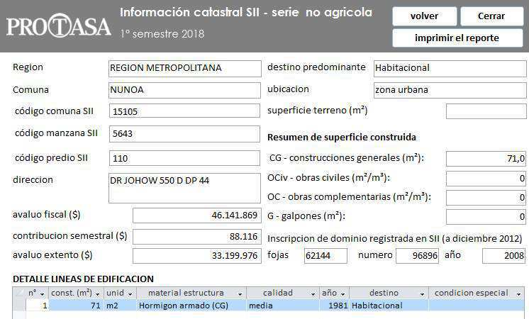

XIII. ANTECEDENTES UTILIZADOS

5 Fotografias
 |  |  |  |  |  |  | Anexo
Nº Solicitud de Tasación |  |  | Solicitante | cliente
 | id |  | R.U.T. | clienteRut | - num1

XIV. REGISTRO FOTOGRAFICO MINIMO DE LA PROPIEDAD

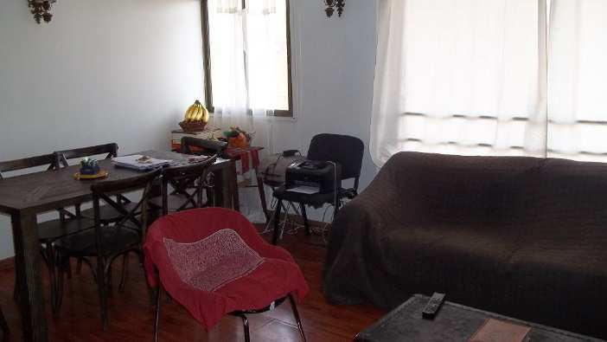
 | 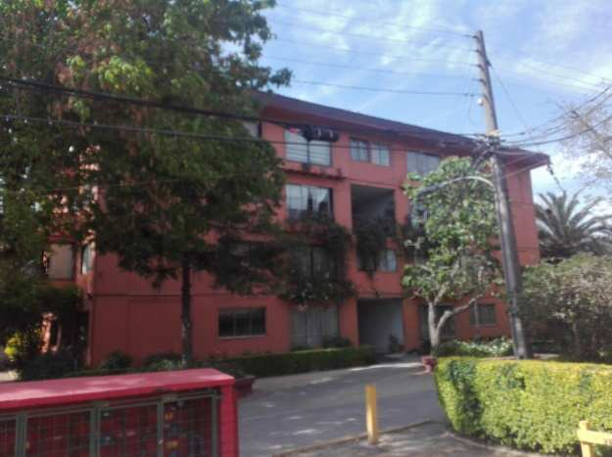 FACHADA

 |  |  |  |  |  | ESTAR-COMEDOR

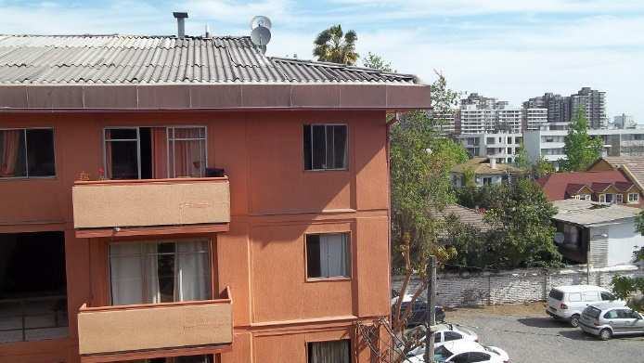
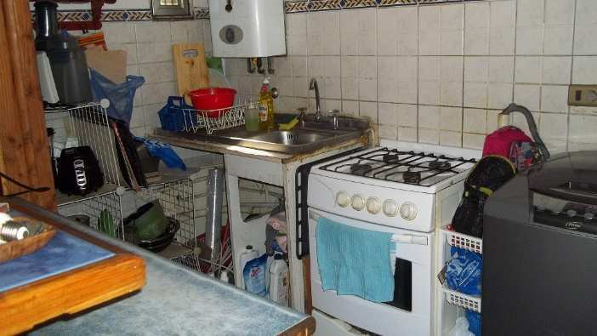

 |  | VISTA DESDE TERRAZA |  |  |  | COCINA

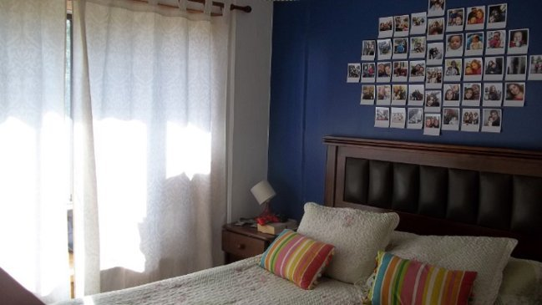
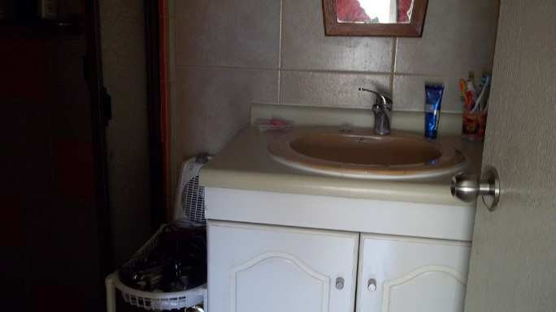

 |  | DORMITORIO 1 |  |  |  | BAÑO 1

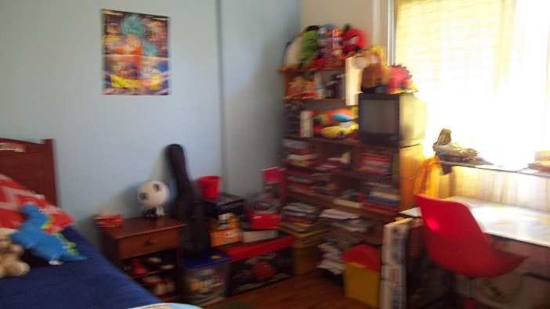
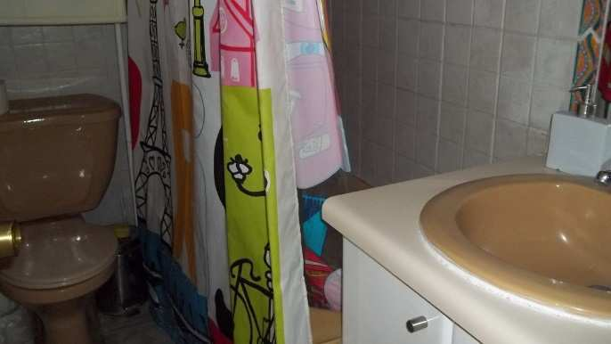

 |  | DORMITORIO 2 |  |  |  | BAÑO 2

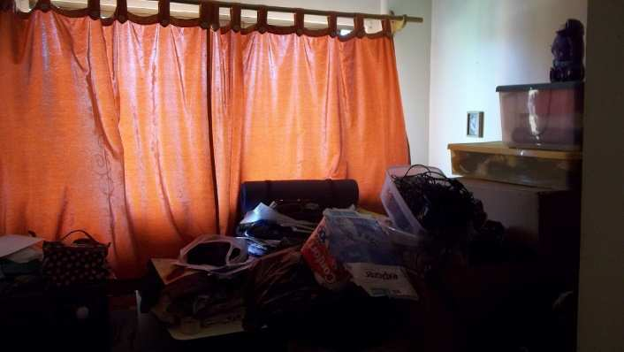
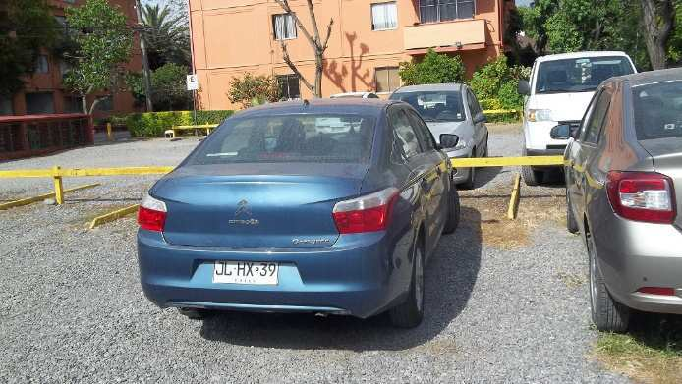

 |  | DORMITORIO 3 |  |  |  | BOX N° 64 - 1° piso, descubierto

5 Fotografias (2)
 |  |  |  |  |  |  | Anexo
Nº Solicitud de Tasación |  |  | Solicitante | cliente
 | id |  | R.U.T. | clienteRut | - num1

REGISTRO FOTOGRAFICO ADICIONAL DE LA PROPIEDAD

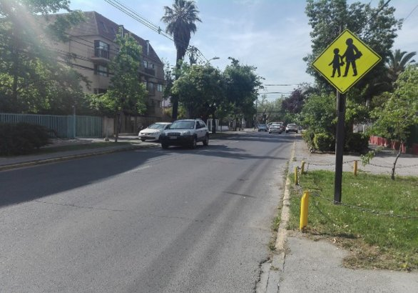
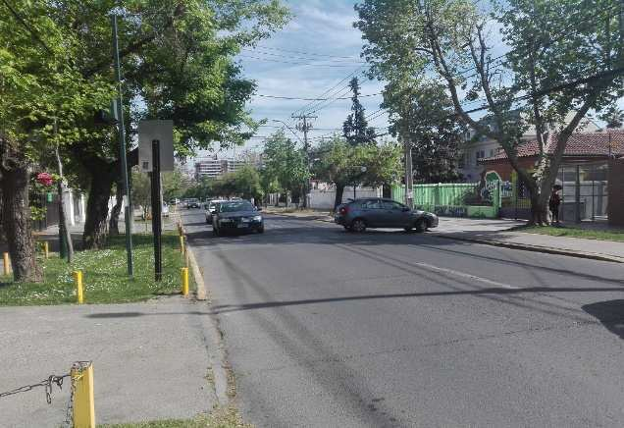

 |  | DR JOHOW - vista al norte |  |  |  | DR JOHOW - vista al sur

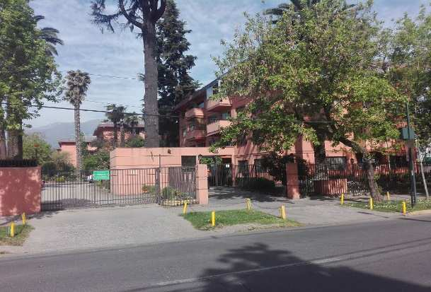

 |  | ACCESO AL CONJ. HABITACIONAL

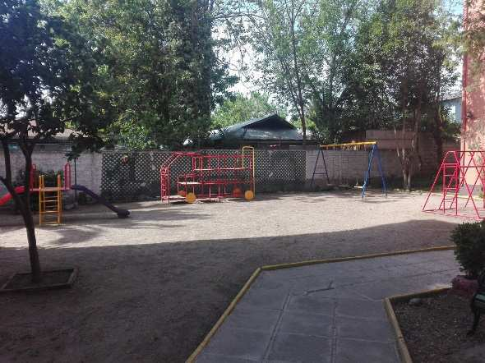

 |  |  | JUEGOS INFANTILES

Planos - Satelital
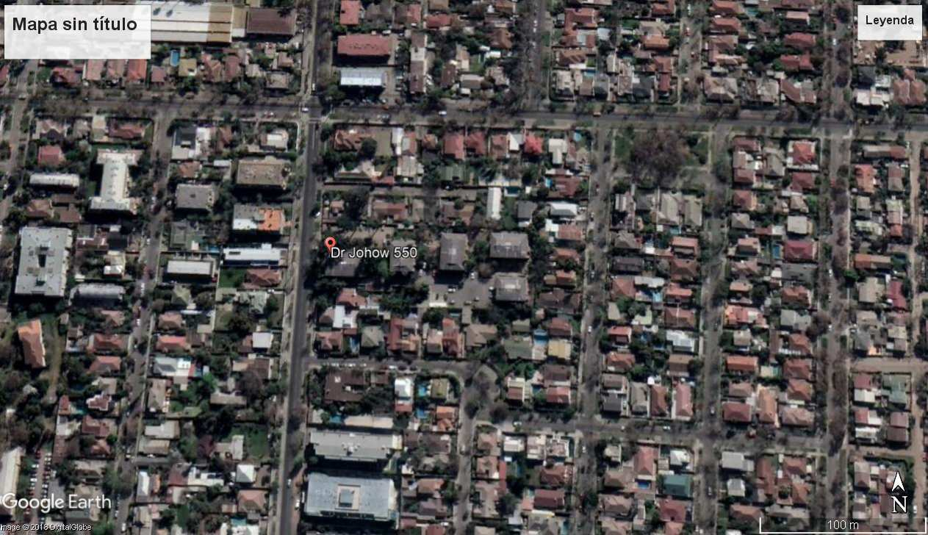
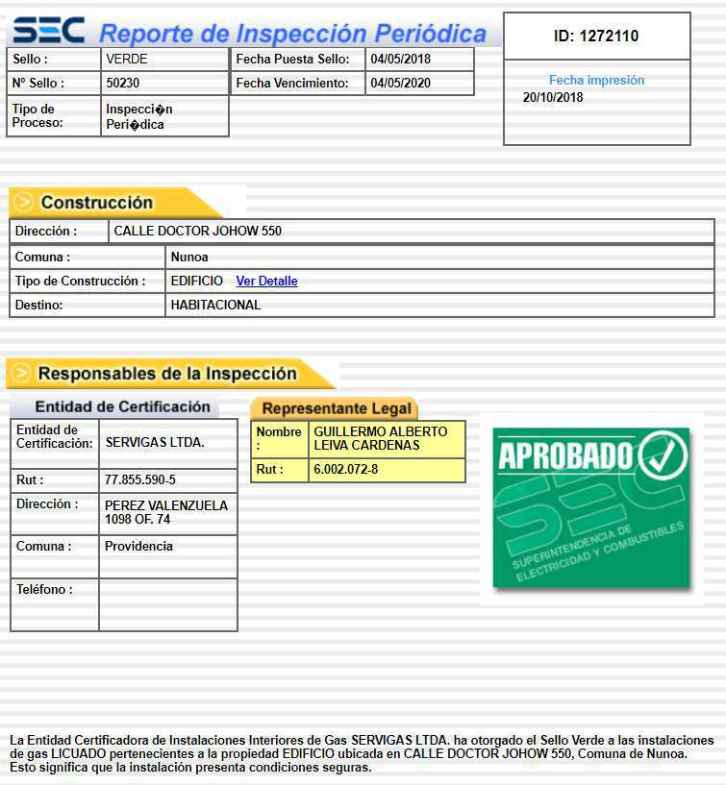
 |  |  |  |  | Anexo
Nº Solicitud de Tasación |  | Solicitante | cliente
 | id | R.U.T. | clienteRut | - num1

REGISTRO FOTOGRAFICO ADICIONAL DE LA PROPIEDAD

INSTRUCTIVO
INSTRUCTIVO PARA LLENAR INFORME DE TASACION
UTILIZACIÓN DEL FORMATO DE TASACIONES
Antecedentes y descripción de la propiedad
Nombre y Rut del cliente: El formato avisa si el rut de cliente no corresponde; Cuando esto ocurra, se debe solicitar el rut correcto a la Unidad de Tasaciones.
Dirección y Unidad Tasada: Verificar que la dirección coincida con lo indicado en la solicitud de tasación y ante cualquier diferencia ésta debe quedar registrada en el informe. Especialmente en las propiedades nuevas, ocurre que la dirección de la solicitud no coincide con lo que aparece en Rol de Avalúo otorgado por SII. Para estos casos, es posible dejar entre ( ) la dirección que aparece en la Solicitud para que el informe quede con la dirección coincidente con el Certificado de SII, que por lo general es la actualizada.
Roles: Verificar los N° de roles y que estos coincidan con lo señalado por SII en relación al rol y dirección del bien, las diferencias deben quedar registradas en el informe con una observación. Debe incluirse una imagen legible del Certificado de Avalúo Fiscal para todas las unidades (Deptos, box, bodega, etc) y que estas coincidan con lo indicado en primera hoja del informe.
Expropiaciones: Verificar expropiaciones vigentes en Municipalidad y dejar nota si procede.
Sello de gases: Se incluyen verde, amarillo, rojo, vencido, no procede, no encontrado. En las tasaciones de departamentos habitación, informar si el edificio y/o departamento cuenta con sello de gases e identificar su clasificación (verde, amarillo, rojo, vencido). Para los casos en que el edificio no utilice instalaciones de gas y sea full electric, se debe dejar mencionado que No Procede por esa razón.
Cuando no se cuente con esta información, debe quedar explícito en informe, ya que en nuestro visado eso cuenta como un sello rojo por tanto el informe no se aprueba hasta tener la información. En el caso que el edificio cuente con sello rojo o amarillo, éste debe ser fotografiado y si la información se saca de la página www.sec.cl, se debe adjuntar a la última página junto con el Certificado de Avalúo Fiscal.
Para las casas habitación considerar la opción No Procede.
Antecedentes Municipales: Para todos los informes de bienes raíces urbanos, se deberá informar números y fechas de permiso de edificación y recepciones municipales, además de la superficie asociada a cada uno de ellos. Por otro lado, deben quedar registradas las edificaciones que no cuenten con recepción municipal o en definitiva, las que a juicio del tasador no puedan o existan dudas que puedan ser regularizadas. Si las superficies municipales no son coincidentes con lo medido en terreno y la diferencia es de importancia, considerar siempre la menor superficie. Si el tasador no contó con la Recepción Municipal, dejar el inmueble registrado con el código 3 independiente que sepamos que la propiedad esta regularizada por información verbal de alguna fuente. Con esta condición es la única forma que a futuro nos proporcionen la Recepción.
Por otro lado, cuando no se incluya la Recepción Municipal, dejar una observación del por qué no se logró contar con el documento.
Si el tasador cuenta con las imagenes del permiso y recepción municpal, incluirlas en la tasación como imagenes creando nuevas hojas para el presente formato.
Superficies: Si existe más de una fuente de información, por efectos de resguardo siempre considerar la superficie menor. Superficies de Uso y Goce (patios deptos, terrenos casas en condominio) deben ser respaldadas con escritura. Es necesario informar posibles expropiaciones que afecten al inmueble. Estas últimas deberán quedar indicadas en un diagrama o dibujo del terreno con la zona a expropiar.
Construcciones: Las propiedades que cuenten con construcciones que por su estructura o parte de ésta puedan ser desmontadas parcialmente o en su totalidad, se deberá indicar con el código correspondiente en formato de tasación (1: Prenda). Además de incorporar una descripción detallada de la edificación (programa, estructura, terminaciones, instalaciones), indicando dimensiones (Galpones: luz, altura hombro, altura cumbrera, N° de marcos, etc.) con el fin de identificarlas para posibles registros de prendas.
Para las propiedades que incluyan edificaciones con estructuras de muros de adobes, adobillos en forma parcial o total, se deberá dejar la edificación a valor cero. En el evento que la construcción, se encuentre en buen estado o recientemente remodelada, está tasación deberá ser despachada a la Unidad de Tasaciones del banco para supervisión.
De igual forma cuando se tasen construcciones de madera, de carácter “liviano”, montadas sobre pilotes o empalzadas en zonas aisladas deben despacharse a la unidad para la evaluación del seguro.
Valorización de la Propiedad
Referencias de mercado: Incluir muestras representativas de valores, que sean comparables y vigentes. No considerar muestras extremas que solamente distorsionan los promedios. Ocurre en casos que la muestra de las referencias presenta importantes distorsiones porque las propiedades no son comparables, ya sea por diferencias considerables de superficie construida o de terreno o bien por el tipo de programa. (Consultas médicas comparadas con oficinas comerciales, programas de vivienda adaptada para comercio con vivienda destinada a residencia, departamentos con estacionamiento comparados con deptos. sin estacionamientos, etc)
Referencias de CBR: Es importante incorporar referencias de Ventas reales y en caso de contar con ellas, éstas no pueden tener mayor antigüedad que 2 años ya que al considerar referencias de mayor antigüedad es posible que estas no presenten validez con las condiciones de mercado actuales. Asimismo para los casos de respuesta a clientes por reclamos de valor, estos datos deben incluir superficies de terreno o edificada, si procediera.
Metodología y análisis: En este recuadro, lo que esperamos es que el tasador argumente el valor de tasación asignado y las consideraciones que utilizó en base a las características propias y particulares del bien en estudio, además de la metodología de tasación. También es factible mencionar las posibles dificultades para encontrar referencias similares.
En la solicitud de tasación generalmente se incluye un valor estimado por cliente, ya sea el valor de compra real o estimación. En caso de haber contado con dicho valor estimado y el valor tasado presente diferencias respecto a este, se debe desarrollar una explicación al respecto; De esta forma es posible evitar consultas posteriores de parte de cliente (debe ir en página 3). En los casos que el valor tasado, difiera en un rango mínimo respecto a dicho valor, conviene mantener el valor estimado por el cliente, siempre que esté dentro del rango de valor de mercado, para evitar enviar a revisión con ofertas de compraventa.
Para el caso de las retasaciones, se deben verificar los bienes señalados en el informe de tasación anterior e indicar desviaciones de importancia. En esta misma línea cuando se produzcan diferencias considerables entre uno y otro informe de tasación, se deberá argumentar claramente por que se produjo esta variación, independiente que se trata de un tasador distinto al que efectuó el informe original.
Calidad de la garantía: Es importante que el tasador tenga una visión crítica de las propiedades en términos de ésta como garantía bancaria. Con las propiedades residenciales por lo general no hay niveles de riesgo, pero existen casos en que debe reconocerse una calidad de garantía mala o no recomendable, como son algunos sitios eriazos en loteos no consolidados, propiedades que presenten franjas de restricción o algún tipo de servidumbre, entre otros.
Fotografías: Se deberán incluir fotografías que permitan al analista (visador del informe) formarse una apreciación general del bien en estudio. Para lo cual se debe incluir a lo menos las siguientes fotografías; Dos del Sector y dos exteriores de la propiedad, como también del interior (cuando sea posible). Si el tasador quiere incluir más fotografias no es problema el incluir una hoja adicional al informe. No incluir fotografias de personas .
En general este es el formato base. Si tasador tiene mas información que quiera registrar puede incluir más hojas en el informe, como por ejemplo: Un mayor número de fotografias, imagenes de los sellos de gases; imagenes de Permisos, Recepción Municpal, planos, etc.

